상품제안서
카카오 춘식이 봉투파일+젤펜 세트 | 상품코드: S40484

 |  |  |  |  |  |  | 02-713-8555 | www.synergygift.co.kr
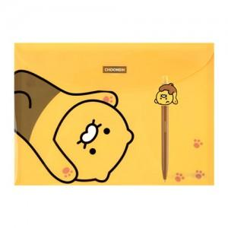

【상세/제작정보】 | <p><span style="font-size: 14pt;">* 볼펜 실크 1도 인쇄 포함입니다.</span>&nbsp;</p>

【인쇄/포장옵션】 | 실크 / OPP(비닐)

【공급단가】 | 수량 | 100~ | 300~ | 500~ | 1,000~ | 3,000~
*VAT별도 | 단가 | 4,810원 | 4,550원 | 4,500원 | 4,400원 | 4,190원

【상품 URL】 | https://www.synergygift.co.kr:443/src/goods_detail.php?gdno=40484

